Sheet1
Hoja de ejercicios 2

Une las señales con su correspondiente descripción.
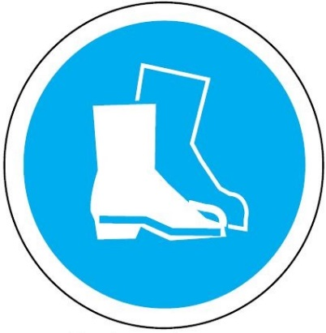

Se debe utilizar protección ocular.


Se debe utilizar casco de seguridad.



Se debe utilizar botas de seguridad.



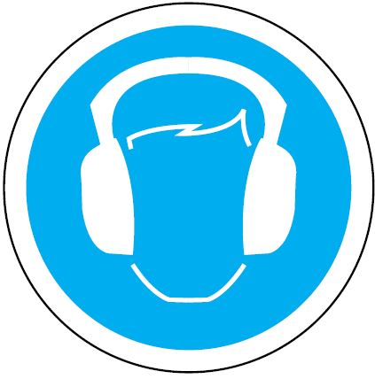

Se debe utilizar guantes protectores.

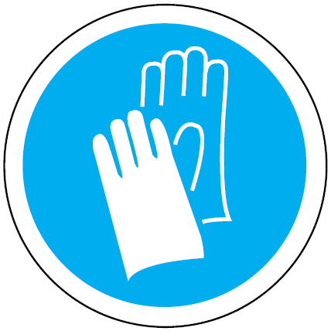
Se debe utilizar mono de trabajo.

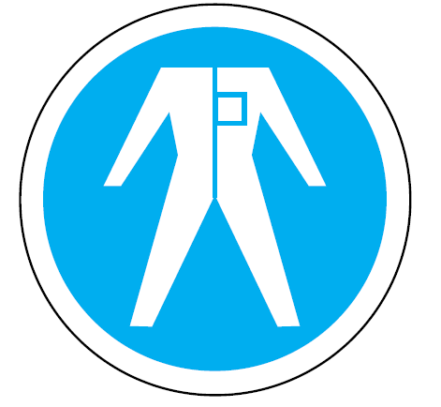

Se debe utilizar protección auditiva.

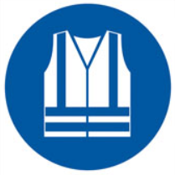
Se debe utilizar chaleco de alta visibilidad.

